TEST 1
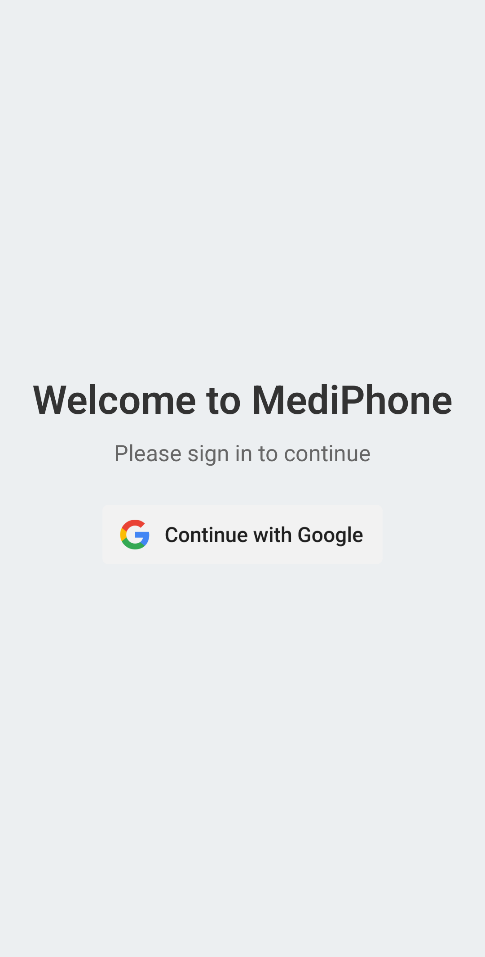
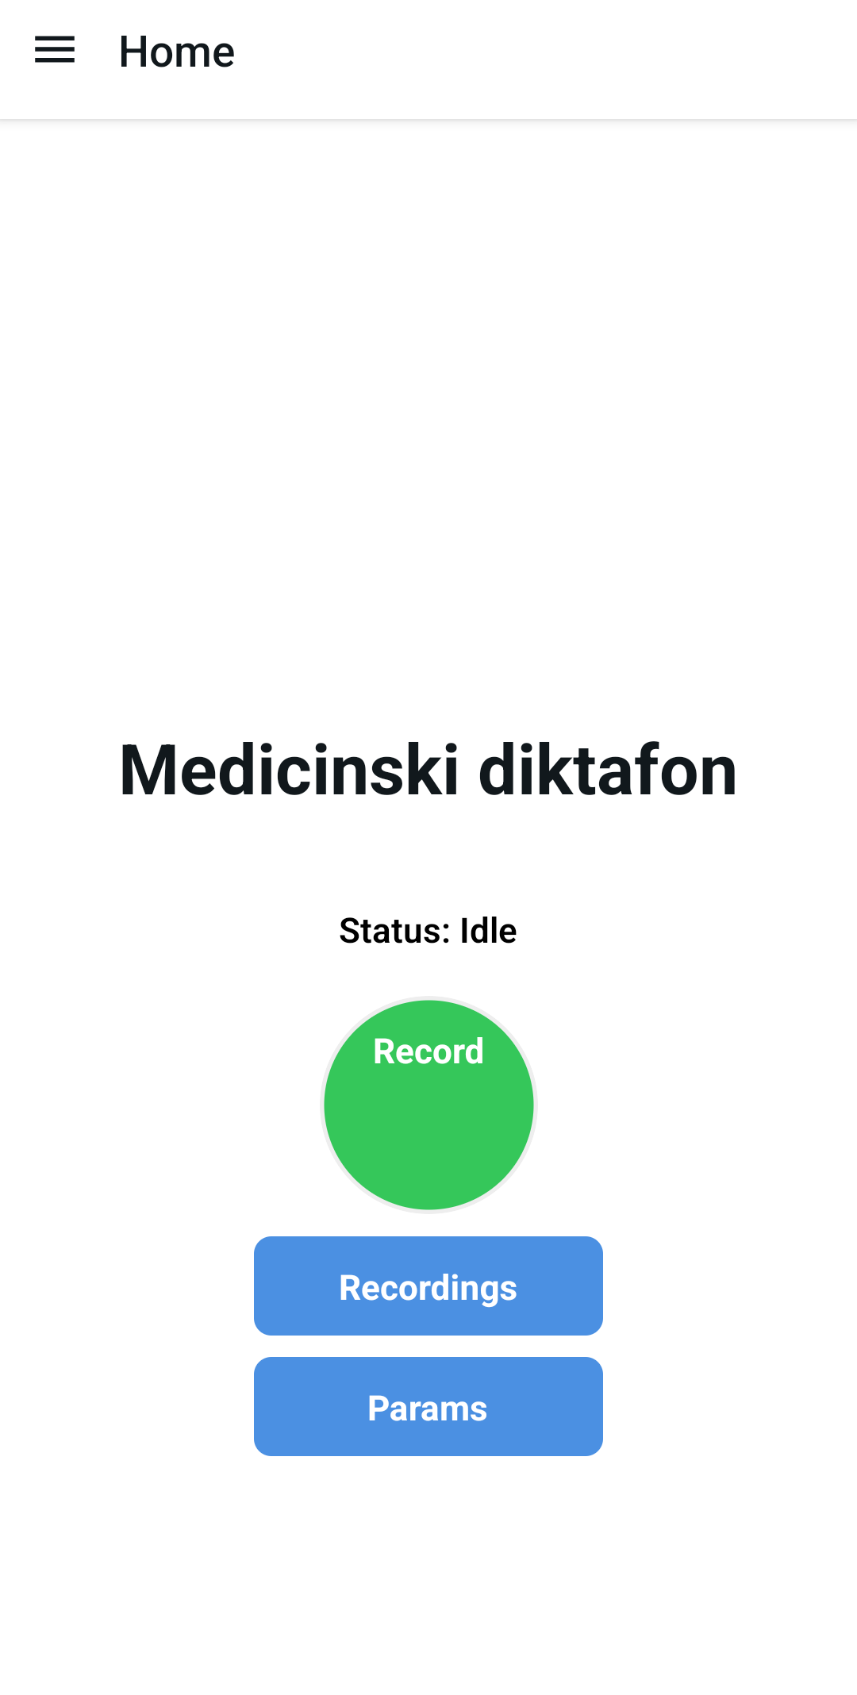
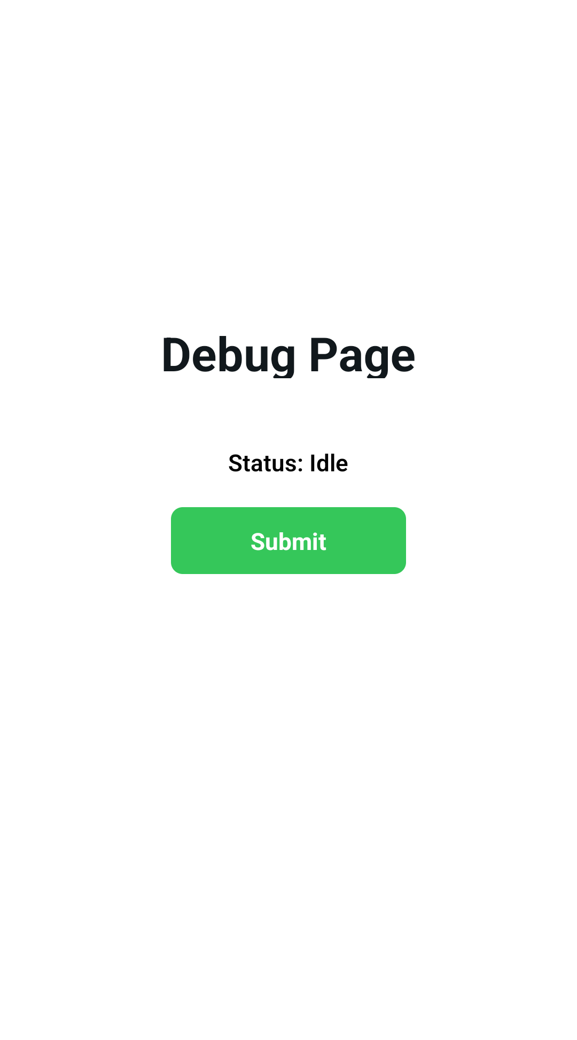
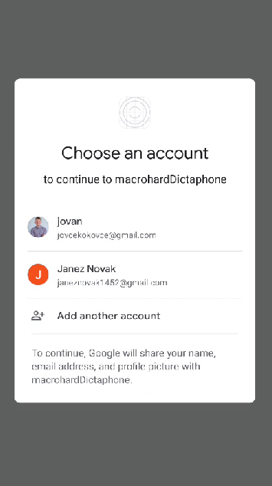
Test Case ID |  | T-001 | Test Case Description | Prijava v aplikacijo. (Google Authentication)
Created By |  | MacroHard Team | Reviewed By | MacroHard Team |  | Version |  | 1.1

Tester's Name |  | Jovan Hristovski | Date Tested | 30.05.2025/ 11:00 | Test Case (Pass/Fail/Not Executed) |  |  | Pass

No. | Prerequisites:
1 | Uporabnik mora biti dodan v bazo
2 | Strežnik je vklopljen in dostopen.
3 | Baza podatkov je vklopljena in vsebuje testne podatke.
4 | Vse odvisnosti in storitve so ustrezno inicializirane.
5 | Okolje za testiranje je nastavljeno.

Test Scenario | Prijava v aplikacijo. (Google Authentication)
Step # | Step Details |  | Expected Results | Actual Results |  |  | Pass / Fail / Not executed / Suspended

1 | Zaženi aplikacijo. |  | Preusmerjanje na stran za prijavo.. | Kot pričakovano |  |  | Pass
2 | Klik na gumb "Contiue with Google". |  | Preusmerjanje na stran za racune. | Kot pričakovano |  |  | Pass
3 | Izbira računa za nadaljevanje. |  | Preusmerjanje na domačo stran. | Kot pričakovano |  |  | Pass
4 | Klik na "Recordings". |  | Preusmeri na stran s posnetki. | Kot pričakovano |  |  | Pass

TEST 2
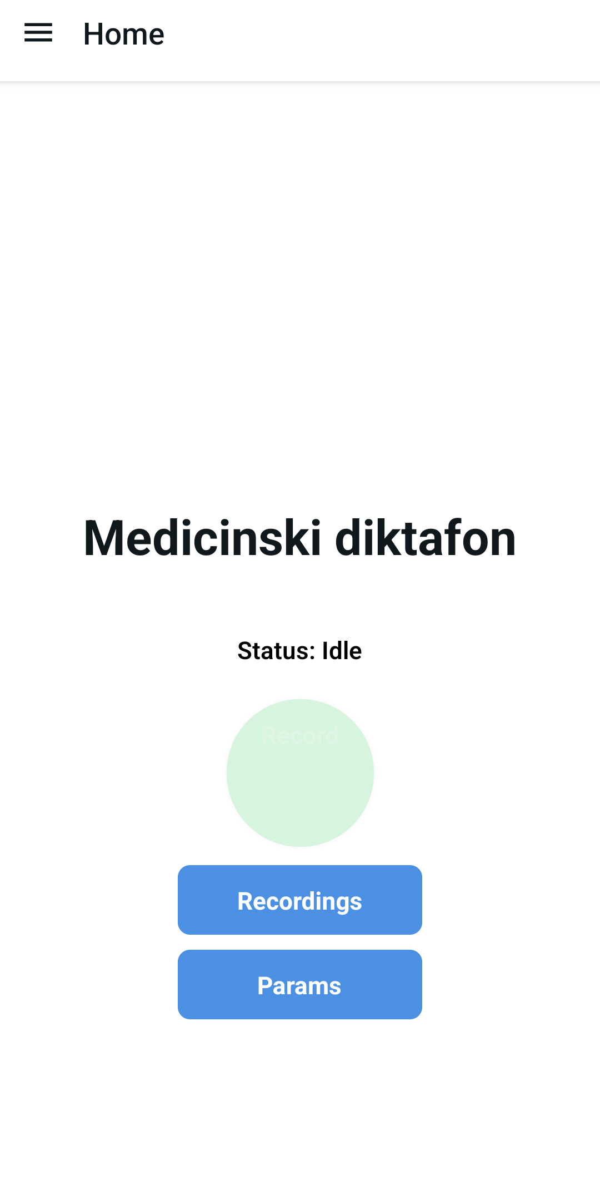
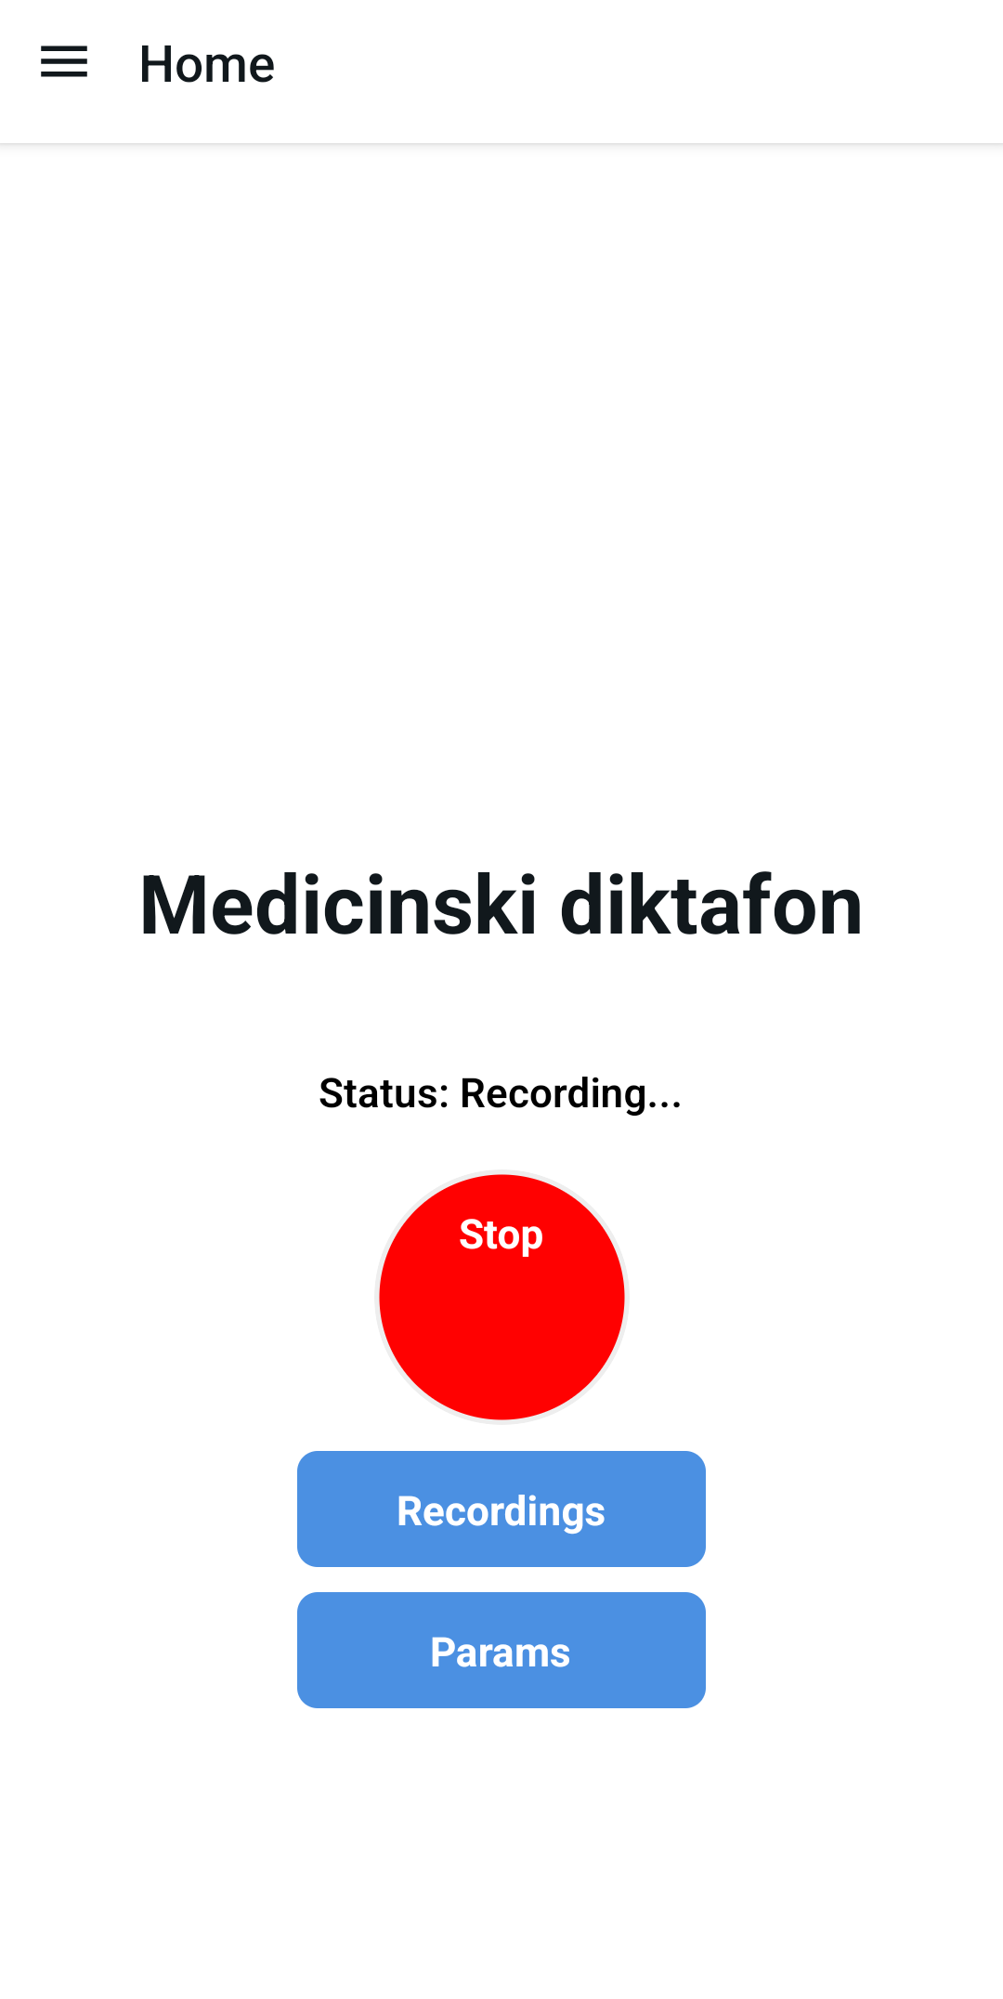
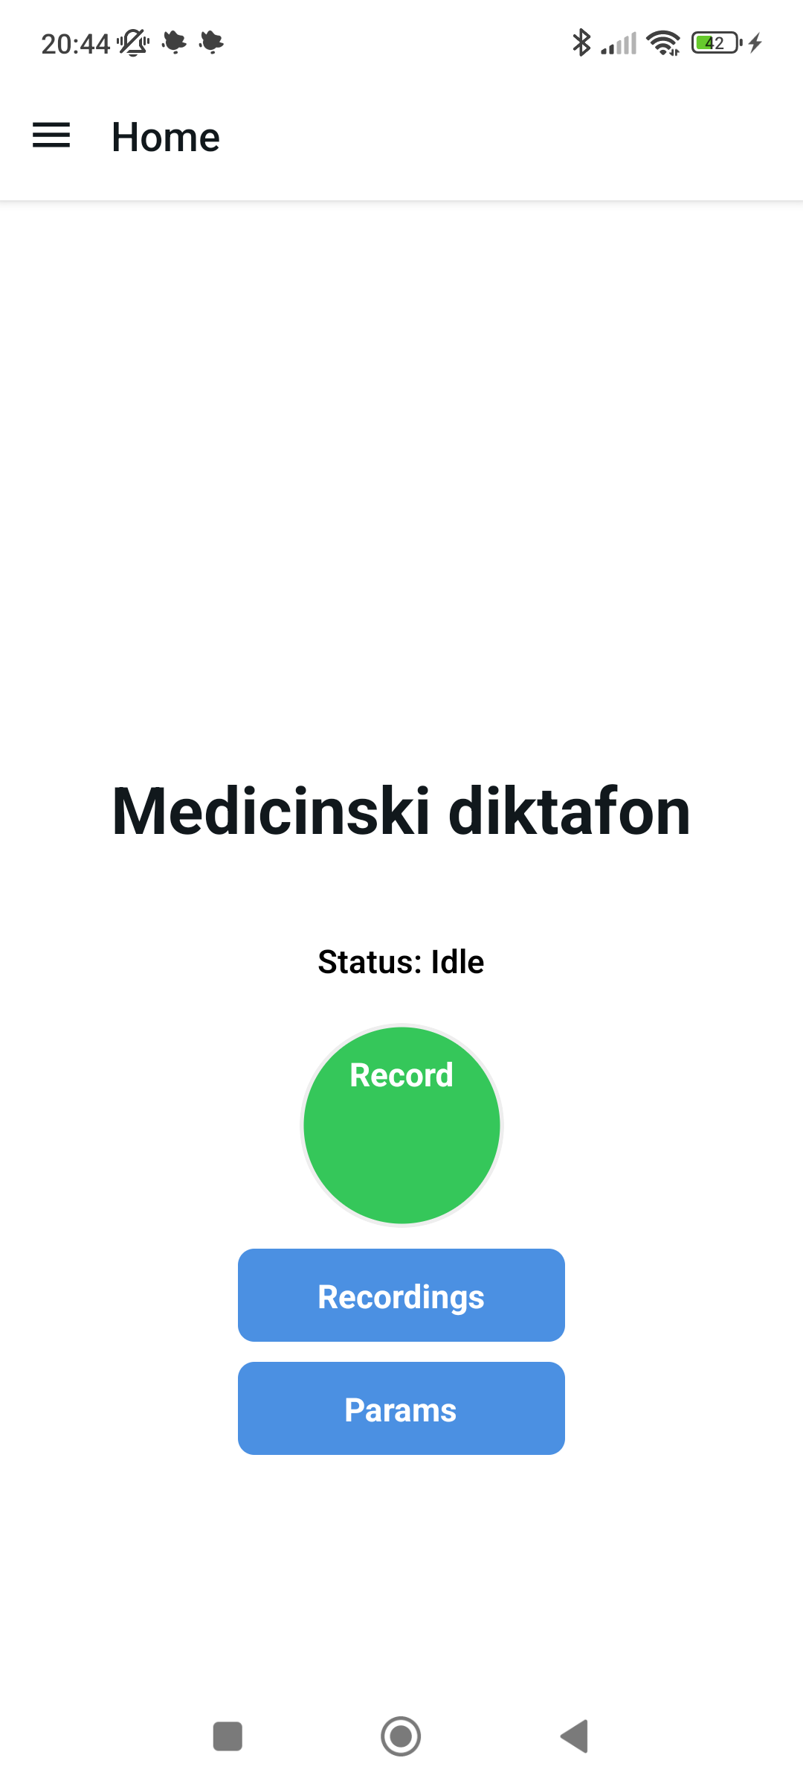
Test Case ID |  | T-002 | Test Case Description | Snemanje posnetkov.
Created By |  | MacroHard Team | Reviewed By | MacroHard Team |  | Version |  | 1.1

Tester's Name |  | Jovan Hristovski | Date Tested | 30.05.2025 / 12:00 | Test Case (Pass/Fail/Not Executed) |  |  | PASS

No. | Prerequisites:
1 | Uporabnik mora biti dodan v bazo
2 | Strežnik je vklopljen in dostopen.
3 | Baza podatkov je vklopljena in vsebuje testne podatke.
4 | Vse odvisnosti in storitve so ustrezno inicializirane.
5 | Okolje za testiranje je nastavljeno.
6 | Uporabnik mora biti prijavljen.

Test Scenario | Snemanje posnetkov.
Step # | Step Details |  | Expected Results | Actual Results |  |  | Pass / Fail / Not executed / Suspended

1 | Klik na gumb "Record". |  | Gumb spremeni barvo v belo. | Kot pričakovano |  |  | Pass
2 | Spustimo gumb. |  | Začne snemati in je rdeč. | Kot pričakovano |  |  | Pass
3 | Klik na gumb "Stop". |  | Neha snemati | Kot pričakovano |  |  | Pass
4 | Spustimo gumb. |  | Se vrne na domačo stran. | Kot pričakovano |  |  | Pass

TEST 3

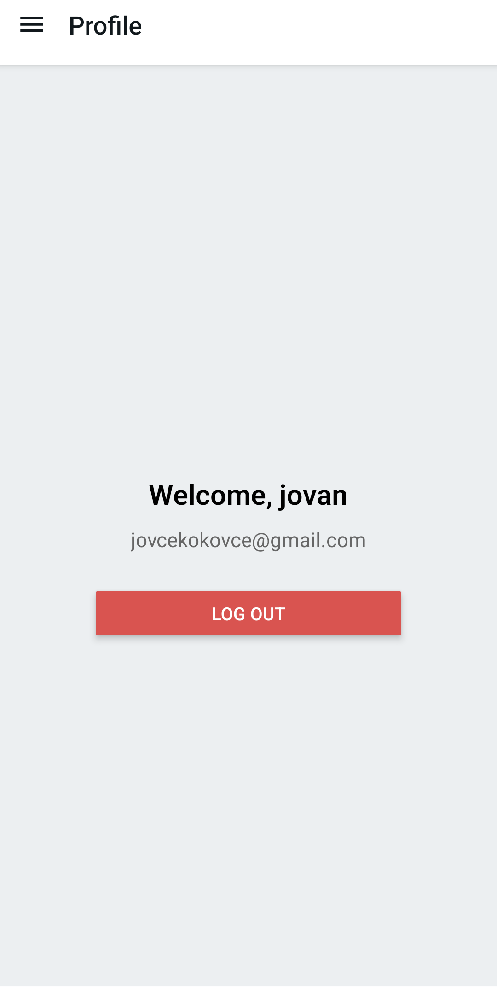
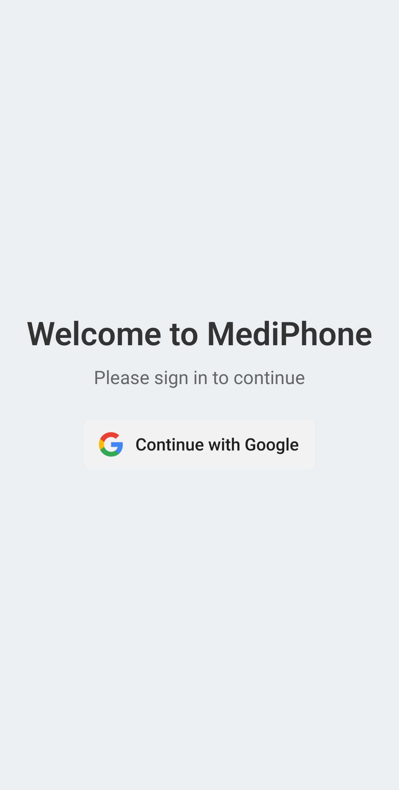
Test Case ID |  | T-003 | Test Case Description | Odjava iz aplikacije.
Created By |  | MacroHard Team | Reviewed By | MacroHard Team |  | Version |  | 1.1

Tester's Name |  | Jovan Hristovski | Date Tested | 30.05.2025 / 13:00 | Test Case (Pass/Fail/Not Executed) |  |  | Pass

No. | Prerequisites:
1 | Uporabnik mora biti dodan v bazo
2 | Strežnik je vklopljen in dostopen.
3 | Baza podatkov je vklopljena in vsebuje testne podatke.
4 | Vse odvisnosti in storitve so ustrezno inicializirane.
5 | Okolje za testiranje je nastavljeno.
6 | Uporabnik mora biti prijavljen.

Test Scenario | Odjava iz aplikacije.
Step # | Step Details |  | Expected Results | Actual Results |  |  | Pass / Fail / Not executed / Suspended

1 | Prijava v aplikacijo. |  | Preusmerjanje na domačo stran. | Kot pričakovano |  |  | Pass
2 | Klik na meni. |  | Se odprejo nastavaitve ob levi strani. | Kot pričakovano |  |  | Pass
3 | Klik na gumb "Profile". |  | Preusmerjanje na profil uporabnika. | Kot pričakovano |  |  | Pass
4 | Klik na gumb "Log Out" |  | Preusmerjanje na stran za prijavo.. | Kot pričakovano |  |  | Pass

